PESEE
 |  |  | CATEGORIE : | Jeux des Îles de l'Océan Indien 2015 |  |  |  | DATE :
 |  |  | 69 ET 77 KG HOMMES | Gymnase du Moufia |  | Réunion |  | 2015-08-05 |  |  | 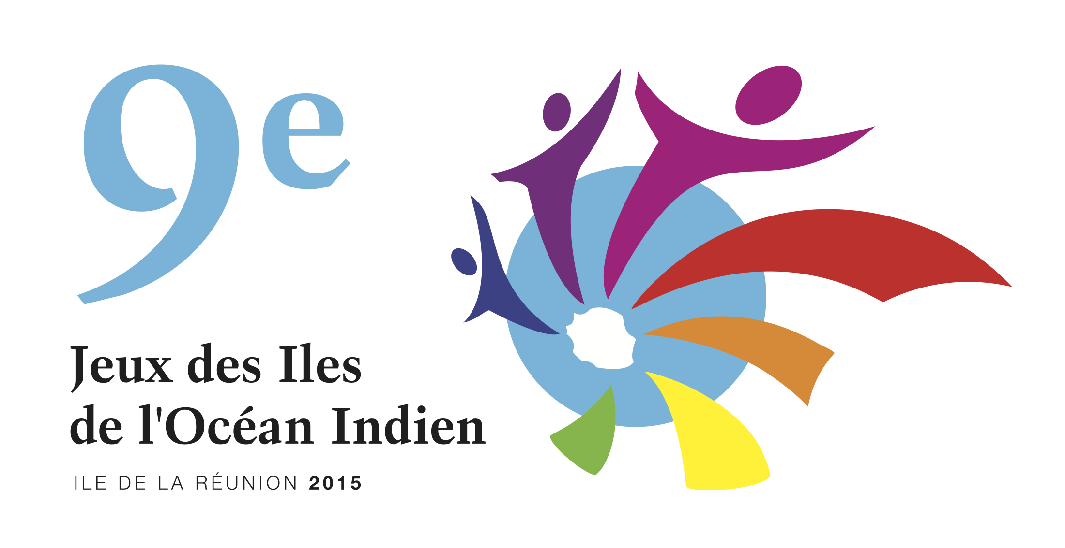

 | SEXE | START | Prénom Nom |  | AN | POIDS | NATION |  | ARR | EP-J

69 kg | H | 190 | JEAN LOUIS LEBLE |  |  |  | REUNION
 | H | 245 | YANNICK CORET |  |  |  | MAURICE
 | H | 200 | ROMEO SIMEON |  |  |  | SEYCHELLES
 | H | 200 | CEDRIC RICHARD |  |  |  | REUNION
 | H | 220 | TINA |  |  |  | MADAGASCAR
 | H | 220 | CHARLES |  |  |  | MADAGASCAR
 | H
 | H
 | H
 | H

77 kg | H | 220 | ALEXANDRE MARKA |  |  |  | REUNION
 | H | 265 | CEDRIC CORET |  |  |  | MAURICE
 | H | 220 | JULIEN OMAR |  |  |  | REUNION
 | H | 220 | IAN ROSE |  |  |  | SEYCHELLES
 | H | 220 | CLAUDIO |  |  |  | MADAGASCAR
 | H | 220 | LERA |  |  |  | MADAGASCAR
 | H
 | H
 | H
 | H

 |  |  |  |  |  |  |  |  |  |  |  | S62 | S69 | S77 | S85 | S94 | S105 | S+105
 |  |  |  |  |  |  |  |  |  |  |  | 135.0 | 150.0 | 165.0 | 180.0 | 190.0 | 200.0 | 210.0
 |  |  |  |  |  |  |  |  |  |  |  | 150.0 | 165.0 | 185.0 | 200.0 | 210.0 | 220.0 | 230.0
 |  |  |  |  |  |  |  |  |  |  |  | 165.0 | 180.0 | 200.0 | 220.0 | 230.0 | 240.0 | 250.0
 |  |  |  |  |  |  |  |  |  |  |  | 195.0 | 215.0 | 235.0 | 250.0 | 260.0 | 275.0 | 280.0
 |  |  |  |  |  |  |  |  |  |  |  | 230.0 | 250.0 | 270.0 | 290.0 | 300.0 | 310.0 | 325.0
 |  |  |  |  |  |  |  |  |  |  |  | 255.0 | 275.0 | 300.0 | 315.0 | 335.0 | 345.0 | 355.0
 |  |  |  |  |  |  |  |  |  |  |  | 270.0 | 295.0 | 320.0 | 335.0 | 355.0 | 370.0 | 380.0

